画面イメージ
画面番号 | 画面名 | チーム |  | 最終更新者
V202_01 | EnqueteAnswerView/アンケート回答 | B | 日付 | 2022-07-28
 |  |  | 氏名 | 浅野泰貴
画面イメージ
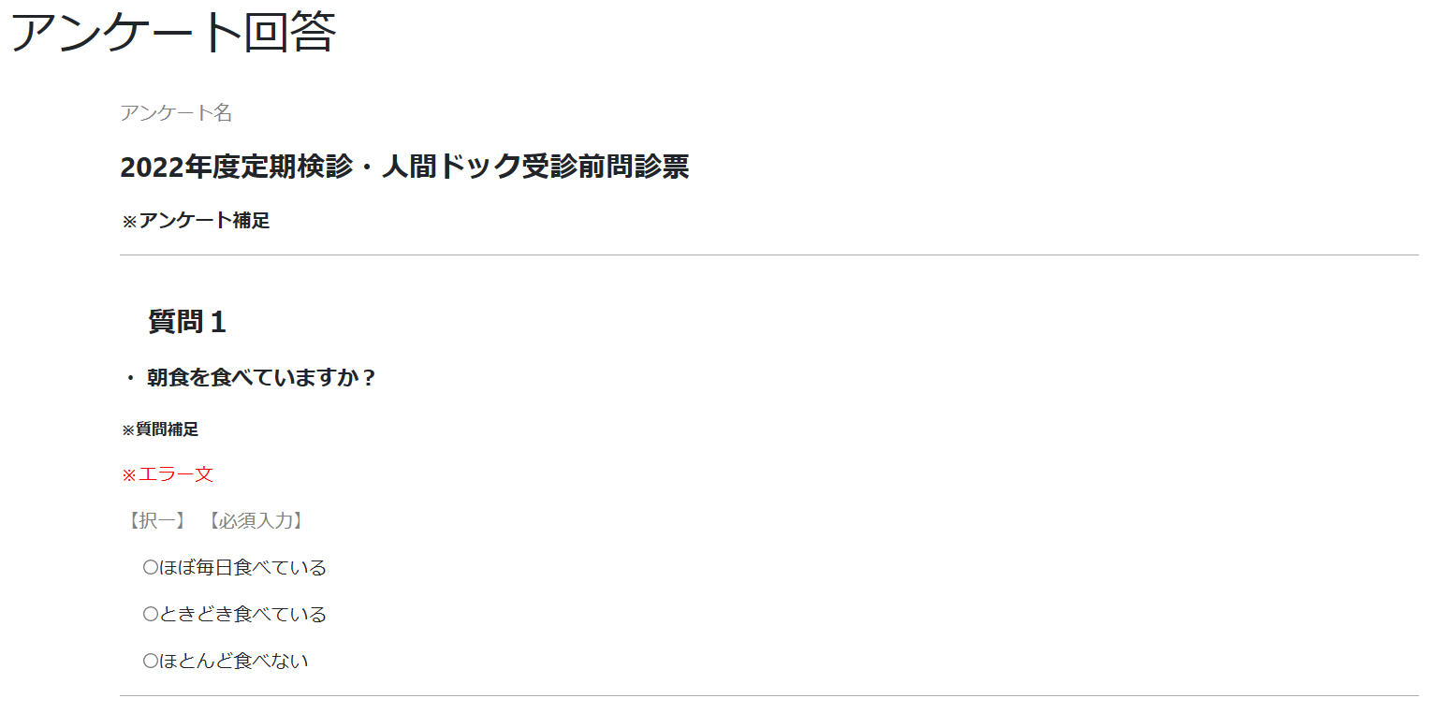

1
3

2

4

10
7
8

9
5
6
11

12

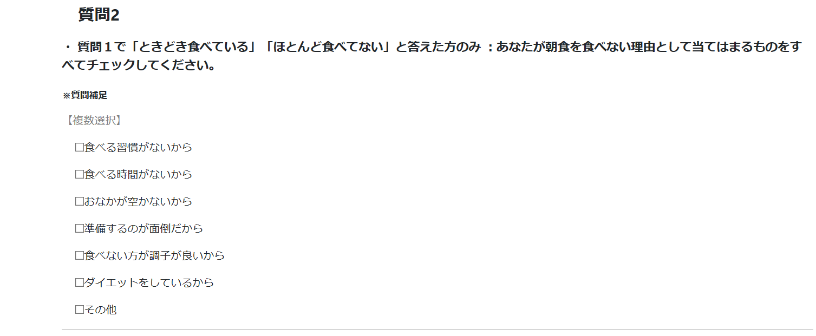

13

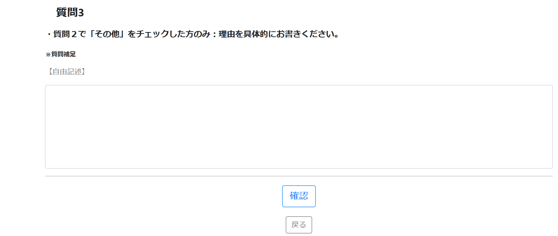

14

15

16

